Marche à suivre
Le fichier est protégé sans mot de passe. Si vous devez ôter la protection (menu Révision) pour faire des modifications (par exemple ajouter des lignes ou colonnes), il est FORTEMENT conseillé de le protéger à nouveau après avoir fait les modifications. Les zones jaunes, les tâches principales et lots de tâches, le diagramme de Gant peuvent être rempli sans ôter la protection.
Ne supprimez pas des lignes ou des colonnes mais masquez-les si vous ne voulez pas qu'elles apparaissent/s'impriment.
Marche à suivre pour la planification et gestion du temps d'un projet
 | Attention, interdiction de remplir les cellules avec le fond blanc

1.Une fois que les objectifs du projet sont bien définis (séance Kick Off), démarrer le journal de bord
 | Inscrire le nom du projet et le chef de projet dans l'onglet "Organigramme des tâches"
 | Remplir dans l'onglet "Journal de bord" la séance Kick Off
2. Créer un organigramme des tâches
 | Débuter sur une feuille de papier ou sur un tableau (groupe) |  |  | Ne supprimez pas de colonne ou de lignes non utilisées, vous pouvez les masquer si besoin
 | Insertion/Illustration/ SmartArt/hierarchie/organigramme (si pas déjà présent)
 | Top niveau : Nom du projet
 | Niveau "secrétaire de direction" à supprimer (ligne └ )
 | Des différents niveaux peuvent être créés grâce aux tabulations
 | Niveau 1 : tâches principales
 | Une tâche principale est généralement soit un domaine soit un livrable
 | Niveau 2 : lots de tâches par tâche principale
 | Un lot de tâches est un ensemble de tâches (et/ou de sous-tâches) qui permettront de réaliser une partie du projet/d'un livrable/d'un domaine
 | Créer au besoin un niveau 0 (tâche récapitulative = partie de projet par exemple Phase 1, Phase 2, …) |  |  | Rappel de théorie sur laquelle est basée ce fichier de planification
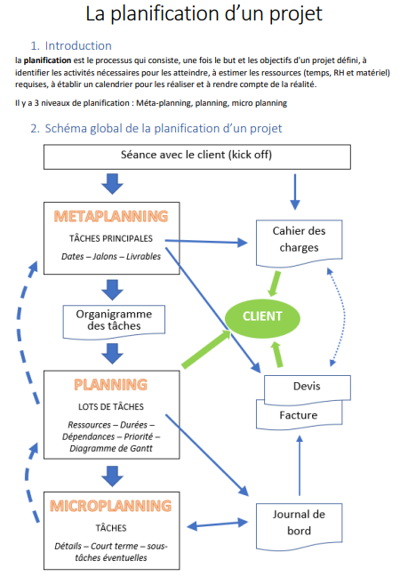
 | Créer au besoin un niveau 3 (tâches) si le lot de tâches est conséquent, No 1.1.1, 1.1.2 …
 | Mais pas besoin de trop détailler le travail à ce niveau !!
3. Lister les ressources
 | Ecrire le nom, prénom et une approximation de l'engagement en % par fonction(s) pour chaque membre de l'équipe
 | Ne pas supprimer pas de ligne !
4. Créer le planning initial
4.1 Choix du planning
 | Planning initial - 5 : 5 jours/semaine ou 5 p ou 5 h par jour
 | Planning initial - 10 : 10 demi-jours/semaine ou 10 p ou 10 h par jour
 | Vous pouvez supprimer ou masquer le planning non utilisé
4.2 Données du projet
 | Remplir tout d'abord le nom du projet, votre nom et les dates (format x.x.xx) :
 |  | Date du planning : le jour de la réalisation du planning
 |  | Mise à jour du planning : si quelques petites modifications sont apportées au cours du projet
 |  | En cas de grosse modification, copier un nouveau planning (clic droit sur le nom de la feuille) puis renommer cette feuille avec la nouvelle date au lieu d'initial
 |  | Date du début du projet : date du lancement du projet, en notant un lundi si le planning est hebdomadaire
 | Ce planning peut être hebdomadaire (1 case = 1/2 journée ou 1 jour) ou journalier (1 case est égale à 1 période ou à 1 heure) : faites votre choix à l'aide des listes déroulantes
4.3 Calendrier
 | Le premier jour est mis à jour automatiquement, et par défaut les jours/semaines suivant.e.s avec une incrémentation de 1. Vous pouvez modifier le carré jaune en dessous de la date pour créer le bon décalage (week-end, vacances, congé....). Pour toute spéficificité, après avoir ôter la protection, modifiez les formules ou inscrire la date correcte dans la ligne 5 (x.x.xx) et les numéros de jour/semaine dans la ligne 7 (inscrivez simplement le no, le mot semaine ou jour est automatique).
 | Si vous voulez marquer un saut dans le calendrier (week-end, férié, vacances, hors projet,…) vous pouvez insérer une colonne après avoir fait un clic droit sur la lettre de la première colonne du jour/semaine suivant le saut.
 | Pour insérer des jours/semaines supplémentaires, sélectionnez toutes les colonnes du dernier jour/semaine - copier - sélectionner la colonne vide après le tableau - coller
4.4.Travaux à faire - Planification
 | Pour rappel : les travaux à faire sont répartis en tâches principales (domaines ou livrables) qui sont ensuite divisés en lots de tâches. Il n'est pas nécessaire d'être plus précis lors du planning initial. La planification de chaque tâche doit être faite lorsqu'on aborde un lot de tâches dans le micro-planning (feuille JB) 1 jalon est un rendu ou un moment clé du projet, il a une durée de 0 min
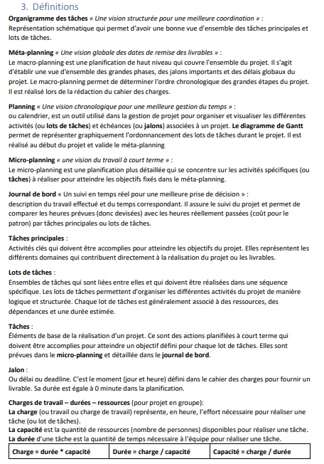
 | Pour numéroter les lots de tâches, tapez un espace avant la numérotation _1.1, _1.2 …
 | Pour ajouter des lignes, sélectionnez les numéros de une ou plusieurs lignes vides, copier puis coller. Si vous insérez une ligne, la formule de la différence de la colonne E ne sera pas recopiée (vous devrez la recopier par la suite)
 | Inscrire la charge de travail pour chaque lots de tâches au format hh:mm, en arrondissant au maximum (à l'heure ou à la 1/2 heure pour simplifier le remplissage du diagramme de Gantt.
 | Ecrire la formule =somme(D… : D...) dans la ligne des tâches principales
 | Indiquer l'implication en % de chaque membre pour ce lot de tâches dans les colonnes E à I
 | La durée du lot de tâches se calcule automatiquement
 | Remplir le diagramme de Gantt, la colonne N indique si le nombre de x est correct (en fonction de la durée calculée). Des lots de tâches peuvent se faire en parallèle
 | Dans la cellule D5, vous pouvez selectionner chaque membre pour vérifier dans le Gantt s'il n'est pas en sur/sous occupation (2 tâches durant la même période)
 | Mettez un x pour une tâche et un o (pas zéro) pour un jalon.
5. Compléter le journal de bord
5.1 Dans l'onglet "Récap par lots de tâches"
 | Reporter les tâches principales dans la ligne 5 de l'onglet Types de tâches
 | Reporter les lots de tâches dans la colonne correspondante à la tâche principale
5.2 Dans l'onglet journal de bord :
 | Ecrire la date jj.mm.aa
 | Ecrire l'heure de début et de fin de la tâche hh:mm (Ctrl + Maj + : pour introduire directement l'heure actuelle)
 | Mettre un "x" dans la colonne de la ou les ressources correspondantes
 | Sélectionner dans les listes déroulantes la tâche principale puis le lot de tâches concernés par la tâche réalisée
 | Mettre un "x" dans la colonne F si la tâche est facturable ou non
 | Si des personnes ont passés des durées différentes sur la même tâches, écrire plusieurs lignes
 | Décrire précisément la tâche/le travail effectué
6. Réaliser le microplanning
 | Au début de chaque tâche principale et/ou lot de tâches et/ou semaine et/ou jour, faire un planning des prochaines heures de travail sur le projet
7. Suivre le projet
 | Vérifier si les totaux sont corrects (onglets "Ressources" et "Récap par lots de tâches!K4")
 | Il faut faire un nouveau planning (clic droit sur l'onglet/Déplacer ou copier…/cocher une copie) le planning initial puis intermédiaire jj.mm.aa lorsque un gros décalage entre la réalité et la planification est observée
8. Achever le projet
 | Comparer les heures prévues VS heures réalisées par tâche principale et totales
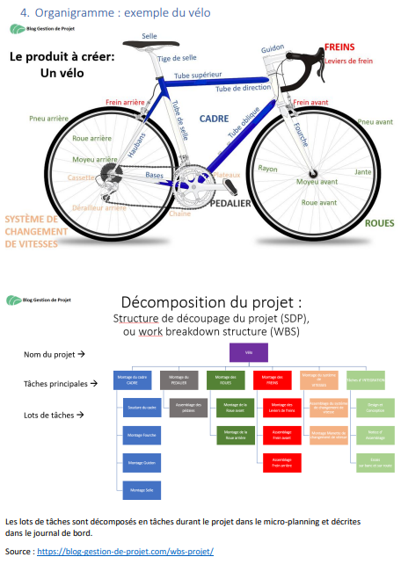
 | Vérifier le % d'heures facturables
9. Impression
Vous pouvez masquer les lignes et colonnes que vous ne voulez pas imprimer
Pour redéfinir la zone d'impression : sélectionnez ce qui doit être imprimé => Mise en page => Zone d'impression => définir
Pour définir les colonnes ou lignes à répéter à l'impression sur chaque page: Mise en page => imprimer les titres
Vérifiez que le texte est lisible à l'impression et jouez avec les marges et la mise à l'échelle personnalisée pour maximiser l'espace imprimé et ne pas couper un jour
Contrôlez les en-têtes et pieds de page (Mise en page dans Aperçu avant impression)

Pour toute question ou remarque veuillez contacter : |  |  | jeanmichel.gschwind@eduvaud.ch

Journal de bord
Journal de bord |  |  |  |  |  |  | Projet : |  |  | Site emprunt multimédia |  |  |  |  | Chef de projet : | Cléo Forclaz |  | Micro planning
 |  |  |  |  |  |  |  |  |  | Charge totale du projet | 12:05:00 |  |  | F = facturable (noter x)
 | Date | Début | Fin | Durée | Alain | Cléo | Mathieu | 0 | 0 | Charge | Tâches principales | No | Lots de tâches | F | Travail effectué | Décision-remarque | Lieu | Tâches et sous-tâches à faire | Qui ? | Durée | Priorité
 | 2026-09-16 | 10:09:00 | 10:52:00 | 0:43:00 | x | x | x |  |  | 2:09:00 | Administration | TP_1 | Séances & suivi coach |  | Scéance client | Mathieu Pézeril envoie l'Excel, les photos, le site et la base de données du TPI ainsi que son propre site/BD. Alain Jaccobi donne l'accès au dossier SharePoint. PV rédigé par Cléo Forclaz. A définir la semaine prochaine : la charge horaire totale du projet. | Sainte-Croix | Envoyer l'Excel, les photos et les anciens sites/BD des TPI | Mathieu Pézeril |  | 1
 | 2026-09-16 | 10:53:00 | 12:30:00 | 1:37:00 |  | x |  |  |  | 1:37:00 | Administration | TP_1 | Documents de gestion |  | PV, Planif, devis |  |  | Donner l'accès au dossier SharePoint | Alain Jaccobi |  | 1
 | 2026-09-23 | 8:20:00 | 12:30:00 | 4:10:00 |  | x |  |  |  | 4:10:00 | Administration | TP_1 | Documents de gestion |  | Cahier des charges, planif |  |  | Définir la charge horaire totale du projet | Cléo Forclaz |  | 1
 | 2026-09-30 | 8:20:00 | 10:10:00 | 1:50:00 |  | x |  |  |  | 1:50:00 | Administration | TP_1 | Repo Git Hub |  | Création du Repo et coup d'œil des fichiers
 | 2026-09-30 | 10:20:00 | 10:30:00 | 0:10:00 |  | x |  |  |  | 0:10:00 | Administration | TP_1 | Séances & suivi coach
 | 2026-09-30 | 10:35:00 | 10:54:00 | 0:19:00 |  | x |  |  |  | 0:19:00 | Administration | TP_1 | Repo Git Hub |  | PV
 | mer 30 sept 26 | 11:00:00 | 12:30:00 | 1:50:00 |  | x |  |  |  | 1:50:00 | Code | TP_3 | Affichage |  | Tentative d'affichage

Comparaison heures facturables ou non
 |  |  |  | Totaux | 0:43:00 | 10:39:00 | 0:43:00 | 0:00:00 | 0:00:00 | 12:05:00 | Total facturable |  | 0:00:00 | 0%
 |  |  |  |  |  |  |  |  |  |  | Total non-facturable |  | 12:05:00 | 100%

Suivi
Suivi de projet |  |  |  |  |  | Projet : | Site emprunt multimédia |  |  |  |  |  |  | Chef de projet : |  | Cléo Forclaz

noter ci-dessous les types de tâches/lots de travaux selon votre organigramme des tâches
Tâches principales |  |  |  |  |  |  | Charge totale du projet | 12:05:00 | h | OK total Suivi = total JB
Administration |  | Design /Preview |  | Code |  | Base de données |  | Rendu au client |  | Achevement
Lots de tâches | durée | Lots de tâches | durée | Lots de tâches | durée | Lots de tâches | durée | Lots de tâches | durée | Lots de tâches | durée | Lots de tâches | durée | Lots de tâches | durée | Lots de tâches | durée | Lots de tâches | durée
Séances & suivi coach | 2:19:00 | Moodboard | 0:00:00 | Authentification & rôles (Élève/Prof/Admin) + token lié au compte élève | 0:00:00 | Analyse des colonnes de l'Excel existant à respecter | 0:00:00 | Mise en production de la V1 (hébergement du site existant) | 0:00:00 | Planche de présentation | 0:00:00
Documents de gestion | 5:47:00 | Croquis | 0:00:00 | Règles d'emprunt par rôle (limite élève, illimité Prof, durée prolongée Prof) | 0:00:00 | Conception des tables (élèves, matériel, emprunts, emplacements/armoires) | 0:00:00 | Rédaction du README | 0:00:00 | Archivage | 0:00:00
Repo Git Hub | 2:09:00 | WireFrame | 0:00:00 | Calendrier Admin (vue globale + historique des emprunts) | 0:00:00 | Migration des données Excel → base de données | 0:00:00 | Tests | 0:00:00
 |  |  |  | Calendrier Prof/Élève (matériel emprunté, durée) | 0:00:00
 |  |  |  | Gestion des emplacements/armoires (visible Admin uniquement) | 0:00:00
 |  |  |  | Rappels automatiques (site + email) pour le retour du matériel | 0:00:00
 |  |  |  | Page archive par année (fiche, date d'emprunt, date de retour) | 0:00:00
 |  |  |  | Photos du matériel + optimisation UI | 0:00:00
 |  |  |  | Structure Html/CSS & logique JS | 0:00:00
 |  |  |  | Affichage | 1:50:00

 |  |  |  |  |  |  |  |  |  |  |  |  |  |  |  |  |  |  |  | Total
Total | 10:15:00 | Total | 0:00:00 | Total | 1:50:00 | Total | 0:00:00 | Total | 0:00:00 | Total | 0:00:00 | Total | 0:00:00 | Total | 0:00:00 | Total | 0:00:00 | Total | 0:00:00 | 12:05:00 | h réelle
Administration | 85% | Design /Preview |  | Code | 15% | Base de données |  | Rendu au client |  | Achevement
Heures planifiées |  |  |  |  |  |  |  |  |  |  |  |  |  |  |  |  |  |  |  | 0:00:00 | h planifiée
Différences :
h réelle > h planif | 10:15:00 |  |  |  | 1:50:00 |  |  |  |  |  |  |  |  |  |  |  |  |  |  | 12:05:00
h réelle < h planif |  |  |  |  |  |  |  |  |  |  |  |  |  |  |  |  |  |  |  | 0:00:00

Différence totale |  | h réelle > h planif | 12:05:00 | h réelle < h planif

Répartition des tâches principales
Administration | 85%
Design /Preview | 0%
Code | 15%
Base de données | 0%
Rendu au client | 0%
Achevement | 0%
 | 0%
 | 0%
 | 0%
 | 0%
Administration | 85%
Design /Preview
Code | 15%
Base de données
Rendu au client
Achevement

Attention
Attention
- Le fichier est protégé sans mot de passe.
- Si vous devez ôter la protection (menu Révision) pour faire des modifications (par exemple ajouter des lignes ou colonnes), il est FORTEMENT conseillé de le protéger à nouveau après avoir fait les modifications.
- Les zones jaunes, les tâches principales et lots de tâches, le diagramme de Gant peuvent être rempli sans ôter la protection.
- Ne supprimez pas des lignes ou des colonnes mais masquez-les si vous ne voulez pas qu'elles apparaissent/s'impriment.

